Automatizando Tarefas recorrent
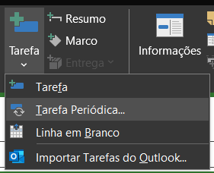
3º MÓDULO
Gestão de Tarefas
Ex¹: Reuniões que ocorrem todas as segundas-feiras
Ex²: Um consultor que comparece a empresa a cada sexta-feira

> Criando tarefas recorrentes

